Teste_3
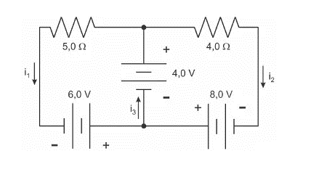
Teste 3:

1) A figura abaixo representa parte de um circuito elétrico e as correntes elétricas que atravessam alguns ramos deste circuito, qual o valor de I1 e I2?
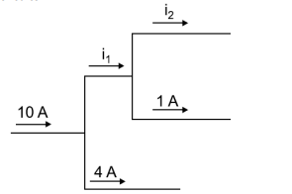

2) De acordo com a figura, os valores das correntes elétricas i1, i2 e i3 são, respectivamente, iguais a?
3) Qual a potência dissipada no resistor de 5 ohms?

